상품제안서
영국 R. 보온/보냉 스윙 핸들 텀블러 900ml | 상품코드: S47601

 |  |  |  |  |  |  | 02-713-8555 | www.synergygift.co.kr
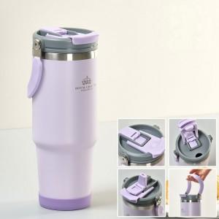

【상세/제작정보】

【인쇄/포장옵션】 | 실크 / 포장불가능

【공급단가】 | 수량 | 30~ | 100~ | 300~ | 1,000~ | 3,000~
*VAT별도 | 단가 | 12,000원 | 11,400원 | 10,900원 | 10,400원 | 10,300원

【상품 URL】 | https://www.synergygift.co.kr:443/src/goods_detail.php?gdno=47601

